Instruções
Para utilizar a planilha de conciliação bancária, você deve preencher apenas os campos brancos da aba "Conciliação Bancária"
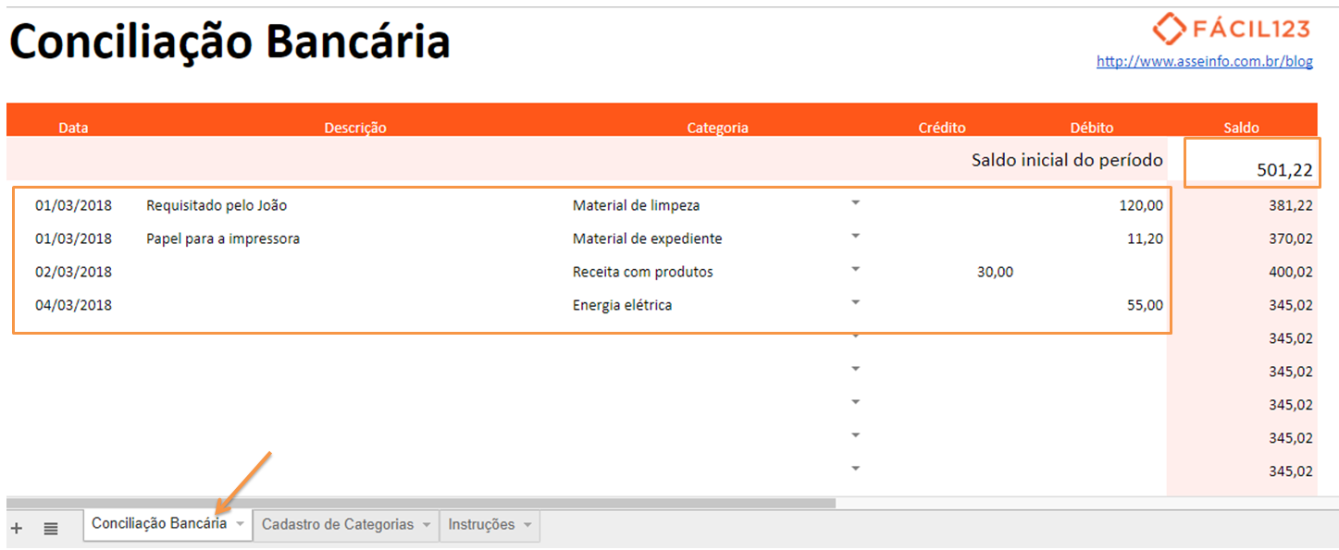

Primeiro, informe o saldo inicial: quanto de dinheiro você tem na conta bancária e no caixa da empresa.
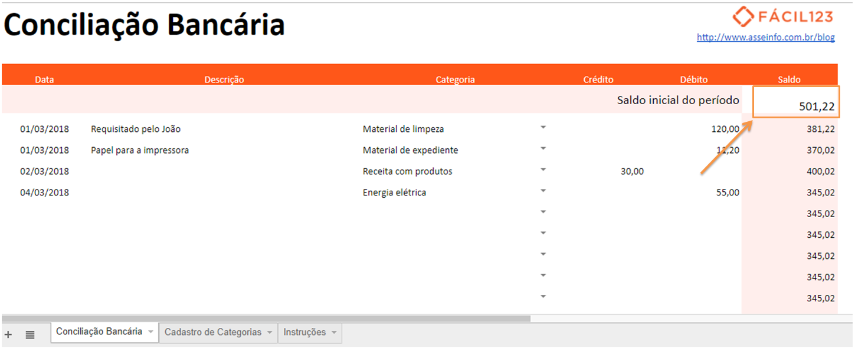

Em seguida, preencha os dados do seu recebimento ou pagamento.
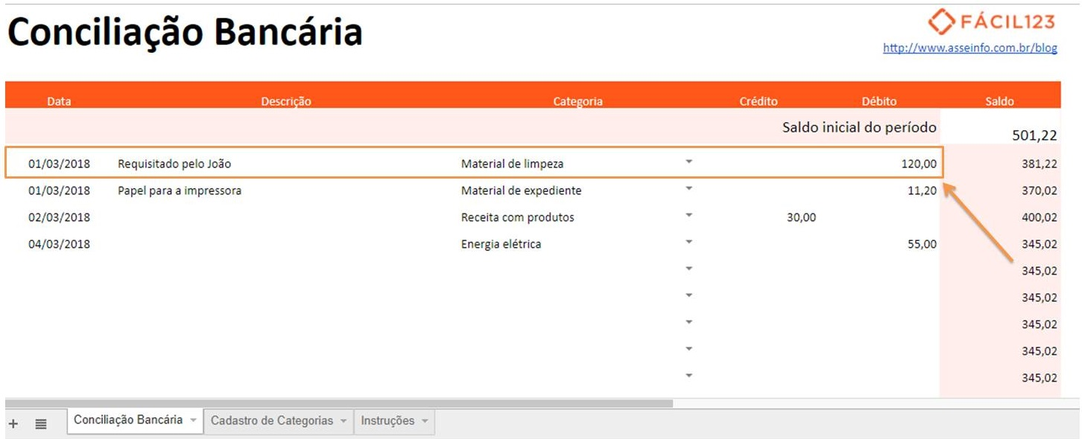

Caso precise informar uma categoria que não está disponível, vá para a aba "Cadastro de Categoria" e a informe na última linha.
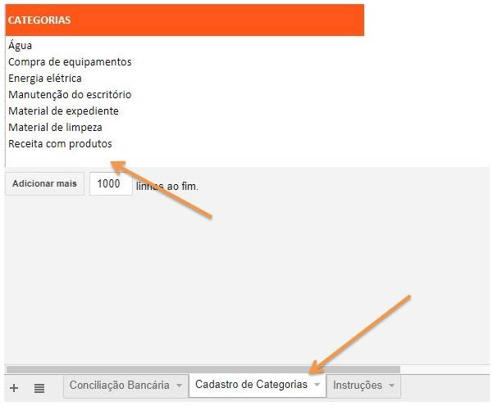

Se tiver alguma dúvida, sugiremos ler esse post sobre conciliação bancária.

